Vereinsresultat
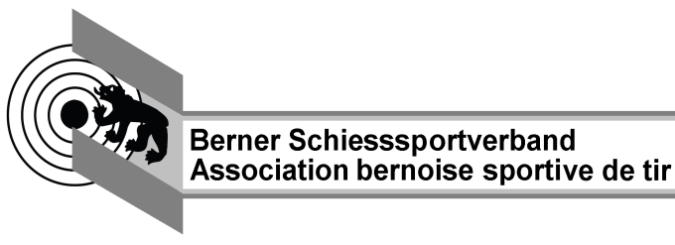
Kantonalschiessen Gewehr 50m

Berechnungsblatt für Vereinsresultat

Verein |  |  |  | Jahr

Vereinsnummer |  |  | Landesteil

Anzahl lizenzierte Mitglieder (inkl. teilnehmende B-Mitglieder)

Anzahl Teilnehmer liegend |  |  |  |  | 0

Anzahl Teilnehmer kniend |  |  |  |  | 0

Anzahl Pflichtresultate | 70% der lizenzierten Mitglieder gemäss Weisungen BSSV

Anzahl Nichtpflichtresultate

Total Punkte der Pflichtresultate |  |  |  |  | 0

Total Punkte Nichtpflichtresultate |  | 0 | davon 3% |  | 0.00

Total Punkte | (Pflicht- und Nichtpflichtresultate) |  |  |  | 0

Vereinsdurchschnitt | Total Punkte dividiert durch Anzahl Pflichtresultate

Kranzkarten CHF 6.-- |  |  |  |  | 0

Kranzkarten CHF 8.-- |  |  |  |  | 0

Rang Landesteilverband

Version 2023_03_25

